Sheet10
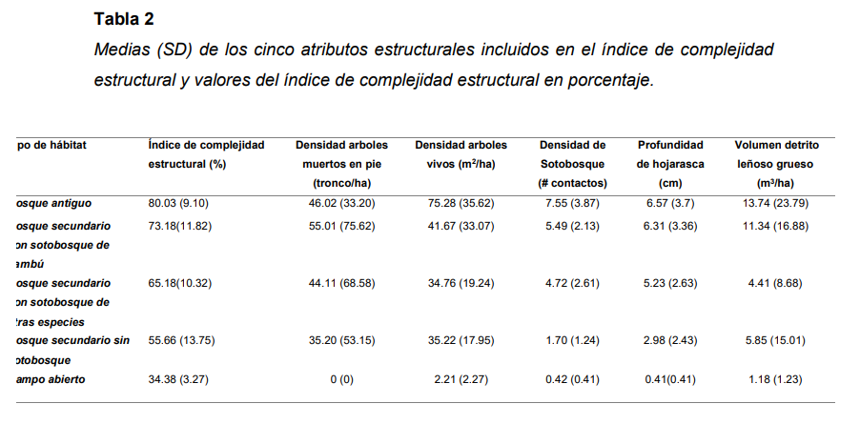

Sitio | Tipo de habitat | Densidad de sotobosque (# contactos) | Densidad de sotobosque de bambu (# contactos)
Kawelluco | Bosque secundario con sotobosque de otras especies
Kodkod | Bosque secundario con sotobosque de bambu, zarzamora y otras especies
Llancalil | Bosque antiguo

